data aset IKNB
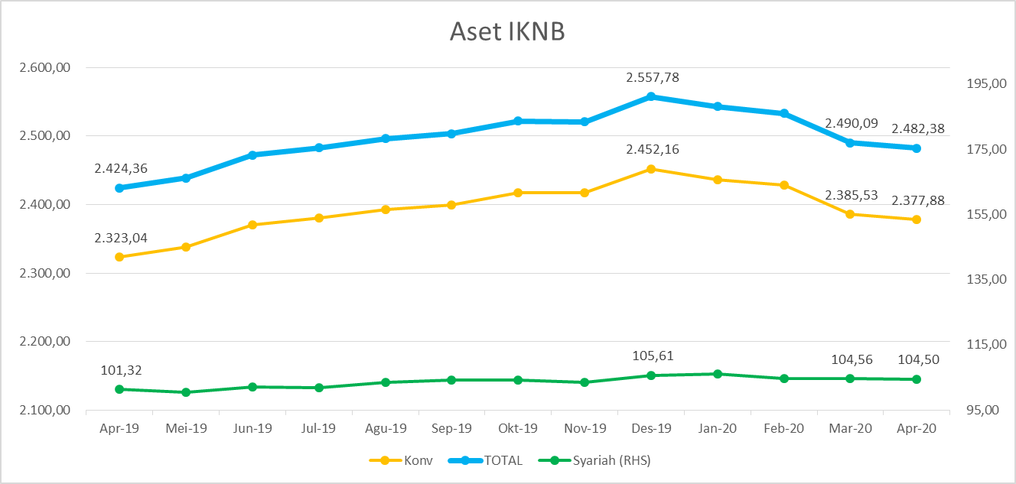
ASET INDUSTRI KEUANGAN NON BANK |  |  |  | ASET INDUSTRI KEUANGAN NON BANK

 |  |  | dalam triliun Rp |  |  |  | dalam miliar Rp
Komponen | April 2020 |  | Total | Komponen | April 2020 |  | Total
 | Konvensional | Syariah |  |  | Konvensional | Syariah
Asuransi | 1,262.76 | 41.45 | 1,304.21 | Asuransi | 1,262,755.89 | 41,450.37 | 1,304,206.27
Asuransi Jiwa | 498.2 | 33.27 | 531.50 | Asuransi Jiwa | 498,230.69 | 33,267.98 | 531,498.67
Asuransi Umum | 166.58 | 6.03 | 172.61 | Asuransi Umum | 166,581.39 | 6,031.94 | 172,613.33
Reasuransi | 26.87 | 2.15 | 29.02 | Reasuransi | 26,868.81 | 2,150.45 | 29,019.26
Asuransi Wajib | 125.3 | - | 125.28 | Asuransi Wajib | 125,276.14 | - | 125,276.14
Asuransi Sosial (BPJS) | 445.80 | - | 445.80 | Asuransi Sosial (BPJS) | 445,798.87 | - | 445,798.87
Lembaga Pembiayaan | 604.27 | 26.13 | 630.39 | Lembaga Pembiayaan | 604,268.14 | 26,126.85 | 630,394.98
Perusahaan Pembiayaan | 502.66 | 19.07 | 521.73 | Perusahaan Pembiayaan | 502,660.28 | 19,070.03 | 521,730.31
Modal Ventura | 16.23 | 2.81 | 19.04 | Modal Ventura | 16,226.92 | 2,813.03 | 19,039.94
PP Infrastruktur | 85.38 | 4.24 | 89.62 | PP Infrastruktur | 85,380.94 | 4,243.79 | 89,624.73
Dana Pensiun | 282.79 | 1.72 | 284.51 | Dana Pensiun | 282,787.90 | 1,722.47 | 284,510.37
DPPK-PPMP | 151.81 | 0.35 | 152.15 | DPPK-PPMP | 151,808.84 | 345.41 | 152,154.25
DPPK-PPIP | 34.10 | 0.10 | 34.20 | DPPK-PPIP | 34,096.68 | 100.83 | 34,197.50
DPLK | 96.88 | 1.28 | 98.16 | DPLK | 96,882.38 | 1,276.23 | 98,158.61
LKK | 212.58 | 34.67 | 247.25 | LKK | 212,578.68 | 34,671.15 | 247,249.83
1. LPEI | 88.07 | 12.10 | 100.18 | 1. LPEI | 88,072.23 | 12,103.75 | 100,175.98
2. Pergadaian | 57.05 | 11.63 | 68.69 | 2. Pergadaian | 57,054.20 | 11,632.29 | 68,686.50
3. Lembaga Penjamin | 19.09 | 2.42 | 21.51 | 3. Lembaga Penjamin | 19,090.00 | 2,417.35 | 21,507.35
4. PT SMF (Persero) | 25.30 | 4.36 | 29.66 | 4. PT SMF (Persero) | 25,302.98 | 4,357.02 | 29,660.00
5. PT PNM (Persero) | 20.49 | 4.16 | 24.65 | 5. PT PNM (Persero) | 20,489.27 | 4,160.73 | 24,650.00
6. PT Danareksa (Persero) | 2.57 | - | 2.57 | 6. PT Danareksa (Persero) | 2,570.00 | - | 2,570.00
Jasa Penunjang | 11.32 | - | 11.32 | Jasa Penunjang | 11,315.11 | - | 11,315.11
Pialang Asuransi | 7.53 | - | 7.53 | Pialang Asuransi | 7,528.81 | - | 7,528.81
Pialang Reasuransi | 3.79 | - | 3.79 | Pialang Reasuransi | 3,786.30 | - | 3,786.30
LKM | 0.61 | 0.47 | 1.09 | LKM | 612.17 | 474.66 | 1,086.83
Fintech | 3.56 | 0.05 | 3.61 | Fintech | 3,563.94 | 50.59 | 3,614.53
TOTAL | 2,377.88 | 104.50 | 2,482.38 | TOTAL | 2,377,881.83 | 104,496.09 | 2,482,377.92

Keterangan :
Data aset LKM menggunakan data Kuartal I 2020.
Data aset Jasa Penunjang menggunakan data Semester II 2019.
 |  |  |  |  |  |  | triliun Rp

Pelaku IKNB
JUMLAH PELAKU
INDUSTRI KEUANGAN NON BANK
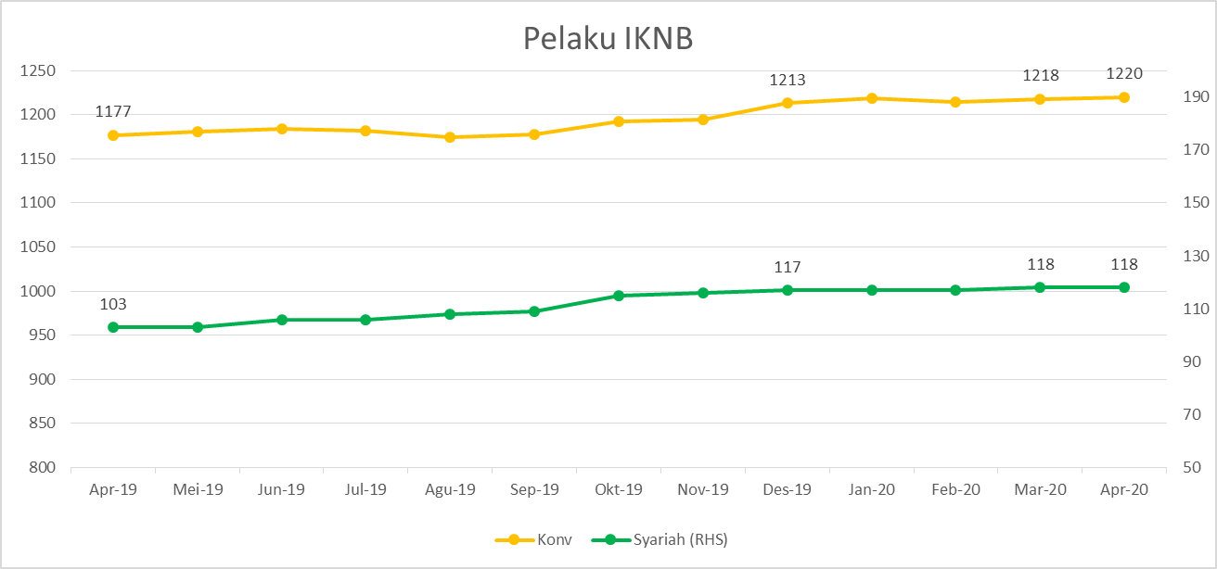
Komponen | April 2020 |  | Total
 | Konvensional | Syariah*
Asuransi | 139 | 13 | 152
Asuransi Jiwa | 54 | 7 | 61
Asuransi Umum | 74 | 5 | 79
Reasuransi | 6 | 1 | 7
Asuransi Wajib | 3 | 0 | 3
Asuransi Sosial (BPJS) | 2 | - | 2
Lembaga Pembiayaan | 237 | 9 | 246
Perusahaan Pembiayaan | 178 | 5 | 183
Modal Ventura | 57 | 4 | 61
PP Infrastruktur | 2 | 0 | 2
Dana Pensiun | 219 | 3 | 222
DPPK-PPMP | 153 | 1 | 154
DPPK-PPIP | 43 | 1 | 44
DPLK | 23 | 1 | 24
LKK | 110 | 5 | 115
1. LPEI | 1 | - | 1
2. Pergadaian | 85 | 3 | 88
Berizin | 44 | 2 | 46
Terdaftar | 41 | 1 | 42
3. Lembaga Penjamin | 21 | 2 | 23
4. PT SMF (Persero) | 1 | - | 1
5. PT PNM (Persero) | 1 | - | 1
6. PT Danareksa (Persero) | 1 | - | 1
Jasa Penunjang IKNB | 227 | - | 227
1. Pialang Asuransi | 159 | - | 159
2. Pialang Reasuransi | 42 | - | 42
3. Jasa Penilai Kerugian | 26 | - | 26
LKM | 139 | 76 | 215
Izin Penuh | 129 | 76 | 205
Izin Bersyarat | 10 |  | 10
Fintech | 149 | 12 | 161
Berizin | 24 | 1 | 25
Terdaftar | 125 | 11 | 136
TOTAL | 1,220 | 118 | 1,338

Keterangan :
*Data Full Fledge Syariah

